Feuil1
Expostion | Spectacle
Lecture | École
École | Lecture
Spectacle | Expostion

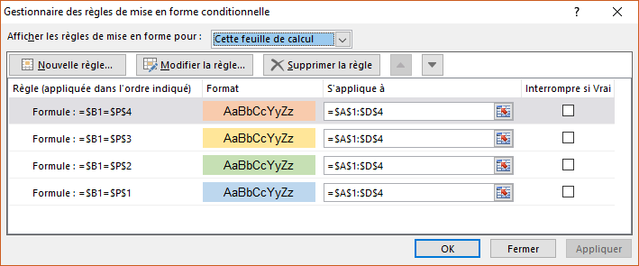

CCM
Dans une cellule de mon tableau excel, je sélectionne une action dans une liste déroulante (spectacle, école, lecture, exposition...). A chaque action correspond une couleur. Voici ma question : comment faire pour qu'à la sélection de l'action la ligne de mon tableau devienne bleu ou jaune ou verte ? Pour information, la liste déroulante de la cellule figure dans un autre tableau mais sur la même feuille

